A-3
TITULO

 | Proyecto | Desarrollo de Habilidades Tecnológicas: Implementación de GitHub en el Curso de Sistemas de Manufactura
 | Coach | Dr. Luis Alberto Ángeles
 | Equipo | Velázquez Mendoza Melanie Azucena
 | Area | Sistemas de manufactura/ Ingeniería industrial
¿Por qué estamos hablando de este problema?
El 27 agosto de 2024, los alumnos de Sistemas de manufactura comenzaron a presentar dificultades en el uso de nuevas plataformas para gestionar sus tareas. La mayoría de los estudiantes reportaron desacuerdo y confusiones con el uso de éstas. Sabemos que es un problema porque se recibieron numerosas solicitudes de ayuda y quejas por parte de los estudiantes, incluso algunos alumnos han reprobado algunas unidades, en mi caso la unidad 3.
1. ANTECEDENTES :
¿Cuál es la propuesta para alcanzar el estado deseado?
¿Cómo afectan tus medidas propuestas la causa raíz para alcanzar los objetivos?
5. MEJORA PROPUESTA :

¿Cómo estamos hoy en día?
¿Cuál es el problema?
2. SITUACIÓN ACTUAL :
¿Qué actividades serán requeridas para la implementación y quien será responsable de qué y cuándo?
¿Cuáles son los indicadores de desempeño o progreso?
6. PLAN (BENEFICIOS ESPERADOS Y RECURSOS) :

¿Qué resultados específicos se requieren?
3. METAS Y OBJETIVOS (Y) :

¿Qué problemas pueden ser anticipados?
7. SEGUIMIENTO (CONTROL) :

¿Cuál es la causa raíz del problema?
4. ANÁLISIS DE CAUSA RAÍZ (x) :

lin

Swim Lane
El 27 agosto de 2024, los alumnos de Sistemas de manufactura comenzaron a presentar dificultades en el uso de nuevas plataformas para gestionar sus tareas. La mayoría de los estudiantes reportaron desacuerdo y confusiones con el uso de éstas. Sabemos que es un problema porque se recibieron numerosas solicitudes de ayuda y quejas por parte de los estudiantes, incluso algunos alumnos han reprobado algunas unidades, en mi caso la unidad 3.
Swim Lane
 | Area: Sistemas de manufactura
 | Proceso: Toma de tiempo de actividades |  |  |  |  |  |  |  |  |  | Dueño de proceso: XXXXX XXXXXX | Velázquez Mendoza Melanie Azucena |  |  |  |  |  |  |  |  |  |  |  |  |  |  | Version 1.0 | DD/MM/YY
Profesor
Inicio de curso (Introducción al proceso)
Usar formato PascalCase
En ésta se clonará el repositorio
Seguir con formato PascalCase
NO poner la carpeta IMG dentro de la carpeta No. Lista
(Estos no van dentro de la carpeta IMG)
Es para añadir un texto que informe lo que estás agregando
Este comando es como "enter" para subir
END
Alumnos
Revisar que no marque ningún error
Instalar git
#1
Crear cuenta GitHub
#2
Instalar VSC
#3
Configurar ruta bash
#4
Crear carpeta "ITQ" en el escritorio
#5
Abrir carpeta "ITQ"
#6
Clonar repositorio << git clone >>
#7
Crear el branch (ls, cd y git checkout-b)
#8
Crear carpetas (No. lista, IMG)
#9
Crear archivos .tex, .bib, .gitignore
#10
Escribir "git add *"
#11
Es para poder agregar nuevos archivos
Escribir "git commit -am"
#12
Escribir "git push"
#13
Realizar pull request
#14
¡MUY IMPORTANTE! Con este comando se guardan los cambios
Check
¿git--version?
YES
NO
#1A
¿Se instaló correctamente?
YES
NO
#2A
¿Configuración correcta?
YES
NO
#3A
¿Se clonó?
YES
NO
#4A
¿Creado correctamente?
YES
NO
#5A
¿Creadas correctamente?
YES
NO
#6A
¿Marca algún error?
No
yes
#7A
¿Marca algún error?
YES
NO
#8A
¿Marca algún error?
YES
NO
#9A
#6A
 | +
Proceso | 1 | 2 | 3 | 4 | 5 | 6 | 7 | 8 | 9 | 10 | 11 | 12 | 13 | 14 | 15 | 16 | 17 | 18 | 19 | 20 | 21 | 22 | 23 | 24 | 25 |  |  | 15
Tiempo promedio | 3 días | 60 min | 0 min | 1 día | 1 día | 0 min | 02:00 Hr | 15 min | 1 min | 0 min | 120 min | 10 min | 2880 min | 3 min | 18 min | 2 min | 43800 min | 1 min | 20160 min | 1440 min | 1 min | 1 min | 0 min | 2 min | 0 min |  |  | XX:XX Hr
VA/NVA/NNVA* | VA | VA | NNVA | VA | VA | NNVA | VA | VA | VA | NNVA | VA | VA | VA | VA | VA | VA | VA | VA | VA | VA | VA | NNVA | NNVA | VA | NNVA
*Referencia: VA= Actividad de Valor Agregado NVA = Actividad de No Valor Agregado NNVA = No Valor Agregado Necesario
Proceso 1
#
Decisión 1
YES
NO
A
Fin
Nota 1
 |  |  |  |  |  | Símbolo
 |  |  |  |  |  | Nombre | Proceso | Decisión | Conector | Inicio/Fin | Líneas de Flujo |  |  |  |  |  |  |  |  |  |  |  |  |  | Nota | Actividad Manual | Cuello de botella

LSS International ® Todos los derechos reservados Prohibida su reproducción total o parcial por cualquier método

SMART_x0009__x0009__x0009_
 |  | 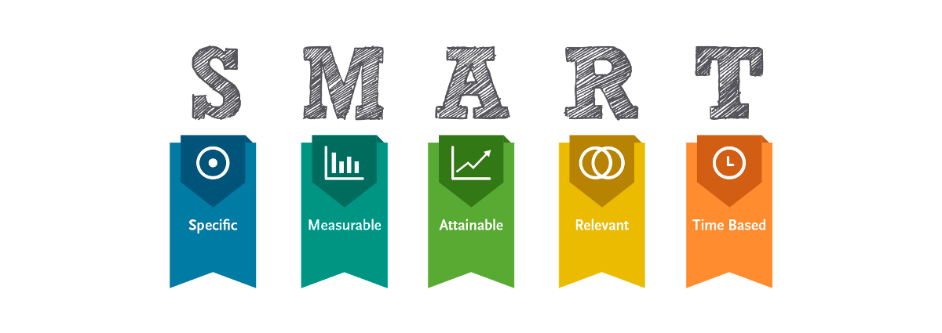
•Selecciona tu métrico de éxito que continuarás midiendo a lo largo de la implementación de tus propuestas.
•Establece el objetivo a alcanzar de tu métrico.
•Selecciona por lo menos un métrico secundario y uno consecuente que enfatice el métrico de éxito o principal.
•Utiliza los formatos SMART para la adecuada selección de métricos.

Siglas SMART | Descripción | Preguntas para el SMART | Objetivos SMART
S | Specific | ¿Qué quieres lograr? | Tener habilidad en el uso de nuevas plataformas, en donde los alumnos demuestren que son capaces de estandarizar el uso de actividades para la solucion de problemas, el objetivo es eliminar errores, se espera un avance del 100% en las actividades.
M | Measurable | ¿Cuándo se logrará la meta? | Se verá reflejado en indicadores que logren demostrar que los estudiantes son capaces de eliminar errores y hacer correcciones en el uso de nuevas plataformas, además de implementar el uso de estas herramientas en el proyecto integrador.
A | Attainable | ¿Cómo sabrás cuando has logrado tu objetivo? | Cuando se disminuyan los tiempos para crear archivos .tex, .bib, .gitignore, y se consiga la habilidad para usar esta plataforma. Obtener una calificación >70 en la materia
R | Relevant | ¿Cómo se puede lograr la meta? | Siguiendo los SOP´s paso a paso. Tener un cumplimiento y un avance del 100% esto permitirá a los estudiantes cumplir con los requisitos de cumplimiento en la materia.
T | Timely | ¿La meta satisfarsera sus necesidades a corto y largo plazo? | A corto plazo la meta es que el 100% de los alumnos entreguen actividades y el proyecto integrador; y a largo plazo para implementar el uso de estas plataformas.

Ishikawa
Ishikawa
 | Líder: | Velázquez Mendoza Melanie Azucena
 | Proyecto: | Desarrollo de habilidades tecnológicas
 | Sponsor: | Dr. Luis Alberto Ángeles
 | Área: | Sistemas de manufactura / Ingeniería Industrial
 | Fecha:

Alumno
Método
Dedicación de mucho tiempo
no hay conociemiento de cómo usarlas
Software nuevo
Nuevas plataformas
Proyecto integrador
Falta de habilidad en plataformas

No estudian lo suficiente
Deja todo para el último
Sin plan estratégico
falta de estudio diario
Dejar todo para última hora
Calificaciones no aprobatorias
No preguntan dudas o buscan soluciones
No hay avance semanal por falta de habilidad
Falta de apuntes
Estudio
distracciones

Desarrollo de Habilidades Tecnológicas

Indicaciones no claras
Genera confusiones

Baja comunicación con alumnos
Sin conexión
Mala conexión
Genera frustaciòn
Proyecto confuso y largo
Internet
Usar datos es caro y se terminan rápido

Alumnos no quieran participar o preguntar
Actitud muy seria

Docente
Recursos

LSS International ® Todos los derechos reservados Prohibida su reproducción total o parcial por cualquier método

Pareto
Pareto
 |  | Líder: | Velázquez Mendoza Melanie Azucena
 |  | Proyecto: | Desarrollo de habilidades tecnológicas
 |  | Sponsor: | Dr. Luis Alberto Ángeles
 |  | Área: | Sistemas de manufactura
 |  | Fecha: | 10 de diciembre 2024

Pareto
 | Datos recolectados |  | Porcentaje acumulado
1. Falta de habilidad | 131400 | P1 | 0.34991478483
2. No se siguen los SOP´s correctamente | 87600 | P2 | 0.58319130805
3. Crear archivos .tex, .bib, .gitignore | 43800 | P3 | 0.69982956966
4. No tener visión clara ni plan estratégico | 43800 | P4 | 0.81646783127
5. No preguntar dudas o soluciones | 43000 | P5 | 0.93097571368
6. Escribir "git add *" | 20160 | P6 | 0.98466126971
7. Deja todo para el último | 2880 | P7 | 0.99233063485
8. Escribir "git commit -am" | 1440 | P8 | 0.99616531743
9. Falta de compromiso | 1440 | P9 | 1
Instrucciones
1. Ingresa las categorías y frecuencias observadas en la tabla que se muestra a continuación, no es necesario ingresarlas en orden. Puedes ingresar hasta 25 categorías. 2. En la hoja que se llama Cálculos, ingresa en la columna etiquetas, como quieres que aparezca la categoría en el eje x. No borres ni modifiques las celdas de la hoja cálculos.

Categorías | Tiempo (min)
1. Falta de habilidad | 131400
2. No se siguen los SOP´s correctamente | 87600
3. Crear archivos .tex, .bib, .gitignore | 43800
4. No tener visión clara ni plan estratégico | 43800
5. No preguntar dudas o soluciones | 43000
6. Escribir "git add *" | 20160
7. Deja todo para el último | 2880
8. Escribir "git commit -am" | 1440
9. Falta de compromiso | 1440

 |  |  | LSS International ® Todos los derechos reservados Prohibida su reproducción total o parcial por cualquier método

Pruebas de normalidad
Capacidad del proceso
 |  |  |  | Líder: | Velázquez Mendoza Melanie Azucena
 |  |  |  | Proyecto: | Desarrollo de Habilidades Tecnológicas
 |  |  |  | Sponsor: | Dr. Luis Alberto Ángeles
 |  |  |  | Área: | Sistemas de Manufactura / Ingeniería Industrial
 |  |  |  | Fecha:

 | Actividad 1 |  |  | Actividad 2 |  |  | Actividad 3
 | Lectura | Duración |  | Lectura | Duración |  | Lectura | Duración
 | 1 | 2.310 | min | 1 | 2.230 | min | 1 | 2.340 | min
 | 2 | 2.220 | min | 2 | 2.160 | min | 2 | 2.162 | min
 | 3 | 2.260 | min | 3 | 2.240 | min | 3 | 2.050 | min
 | 4 | 2.280 | min | 4 | 2.290 | min | 4 | 2.013 | min
 | 5 | 2.320 | min | 5 | 2.330 | min | 5 | 2.060 | min
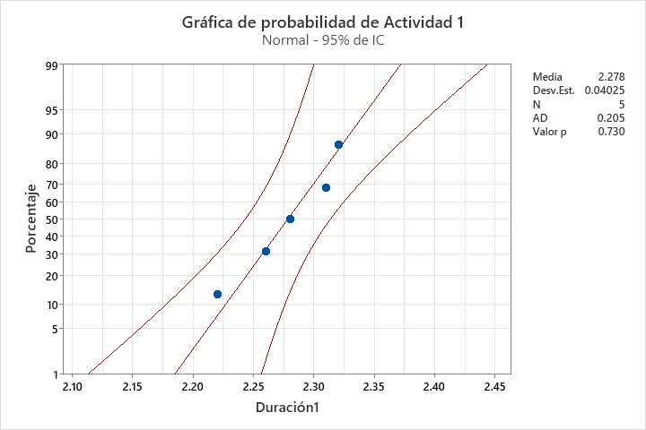
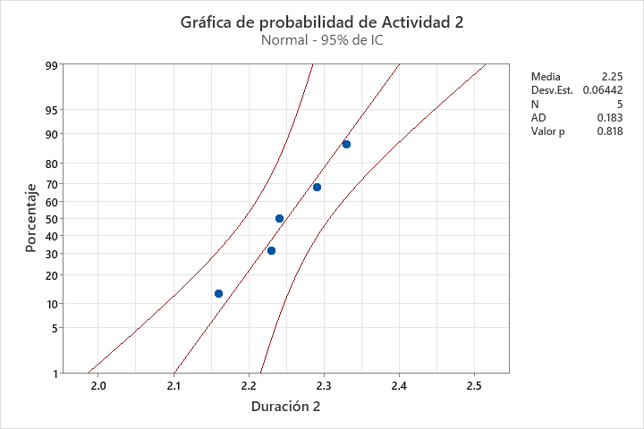
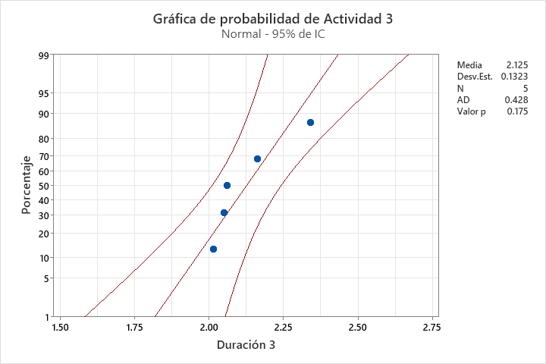

Tiene P>0.05 por lo tanto, tiene una distribución normal
Tiene P>0.05 por lo tanto, tiene una distribución normal
Tiene P>0.05 por lo tanto, tiene una distribución normal

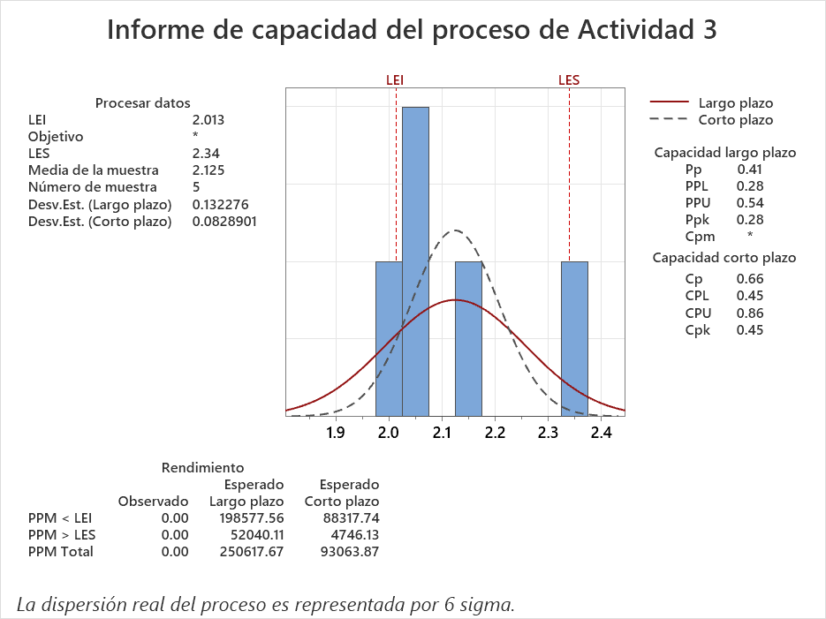
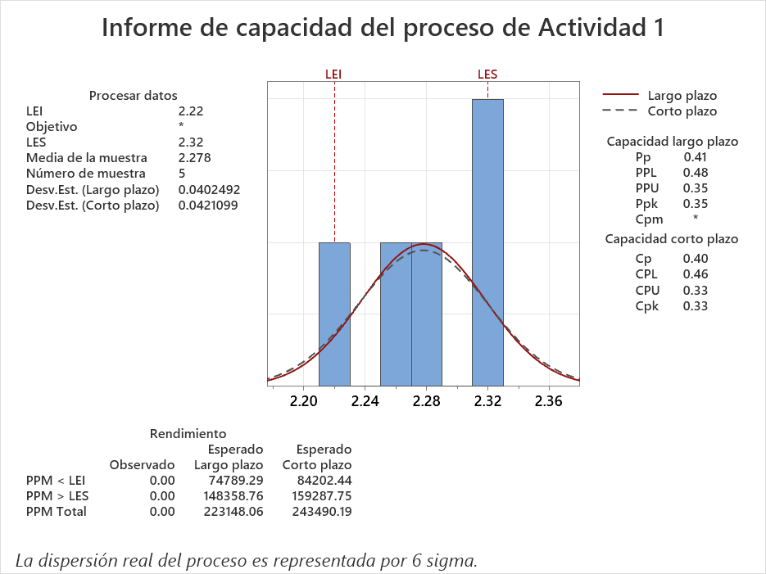
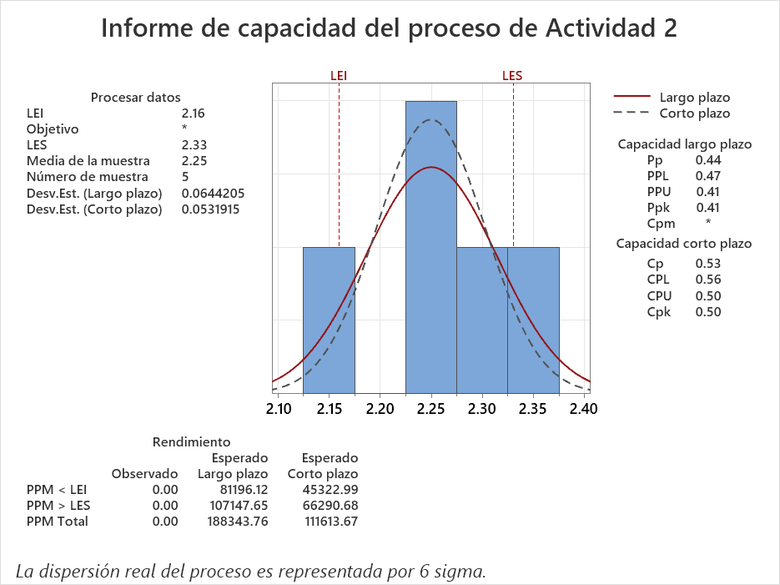

El proceso es incapaz de cumplir consistentemente con los límites de especificación. El Cp=0.40 indica una alta variación en comparación con el rango permitido, y el Cpk=0.33 indica que el proceso no está centrado, resultando en una significativa proporción de defectos.
El sigma con el que contamos es de 1.19 lo que esta muy por debajo del nivel sigma de sigma deseado de mas de 3 sigma.
El proceso muestra una ligera mejora respecto al caso anterior, pero sigue siendo incapaz de cumplir consistentemente con los límites de especificación. Con Cp=0.53, la variación sigue siendo alta, y el Cpk=0.50 indica que el proceso no está centrado.
El sigma con el que contamos es de 1.59 lo que está muy por debajo del nivel sigma de sigma deseado de mas de 3 sigma.
El proceso es incapaz de cumplir consistentemente con los límites de especificación. El Cp=0.40 indica una alta variación en comparación con el rango permitido, y el Cpk=0.33 indica que el proceso no está centrado, resultando en una significativa proporción de defectos.
El sigma con el que contamos es de 1.56 lo que está muy por debajo del nivel sigma de sigma deseado de mas de 3 sigma.

* El tamaño de muestra de la actividad 1 obtenido es de 115
* El tamaño de muestra de la actividad 2 obtenido es de 126
* El tamaño de muestra de la actividad 3 obtenido es de 112

